상품제안서
브리츠 레트로디자인 블루투스스피커 BA-MK30 | 상품코드: F21254

 |  |  |  |  |  |  | 02-412-0044 | www.easy1.co.kr
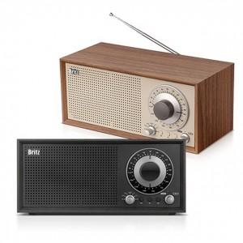 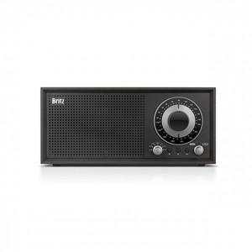 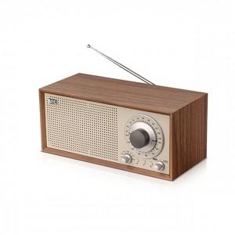

【상세/제작정보】

【인쇄/포장옵션】 | 풀칼라 / 포장지포장

【공급단가】 | 수량 | 20~ | 100~ | 300~ | 500~ | 1,000~
*VAT별도 | 단가 | 93,600원 | 92,160원 | 90,000원 | 86,400원 | 82,800원

【상품 URL】 | https://dev.easy1.co.kr:443/src/goods_detail.php?gdno=21254

